股票数据来源之雅虎网站
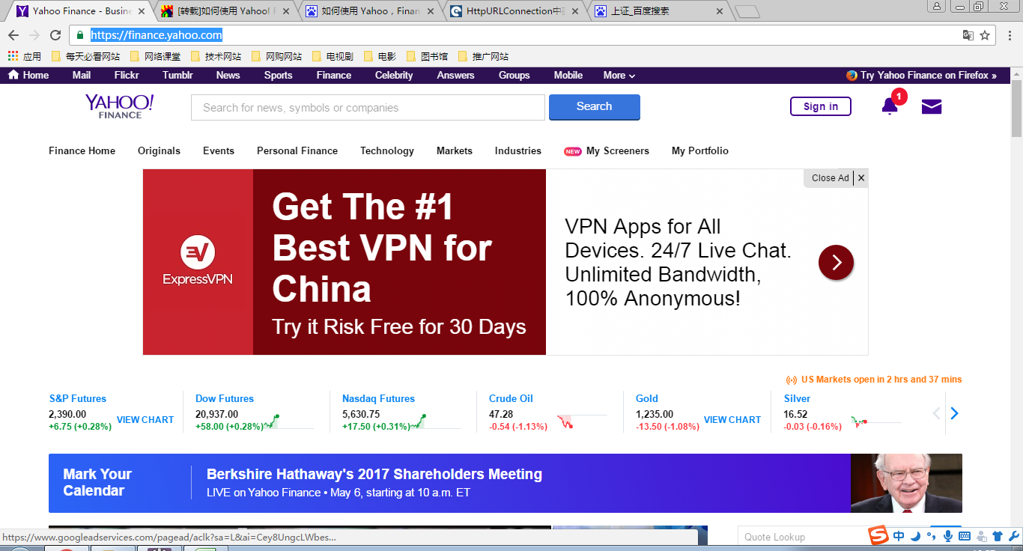
https://finance.yahoo.com/

